Foglio1
colore fili che arrivano da interno casa |  | colore fili che vanno verso il dispositivo esterno

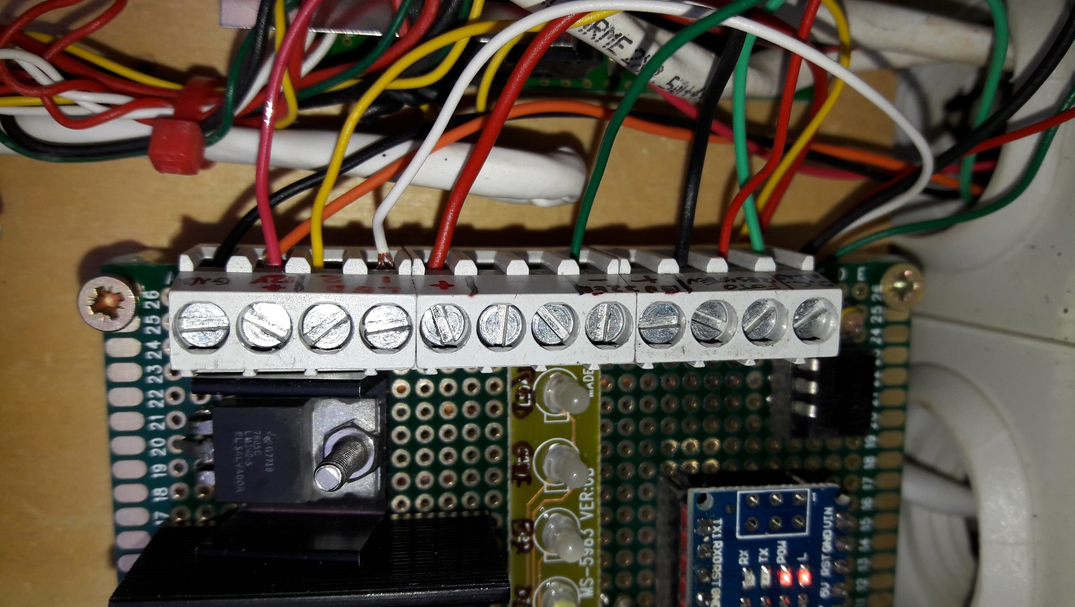
 | significato connettori

verde chiaro | OC Amiga
 | FOTORESISTENZA | rosso | dispositivo esterno
 | FOTORESISTENZA | nero
 | Buzzer + | (prende il positivo dal positivo comune)
 | Buzzer - | verde scuro

 | positivo comune (+) | rosso grosso
 | LED grosso | bianco
 | LED grosso | giallo
arancio + rosso | Power 16V +
nero | Power GND

 | circuito

